상품제안서
15w 핸드폰 고속무선충전기+무드등 | 상품코드: F01362

 |  |  |  |  |  |  | 02-412-0044 | www.easy1.co.kr
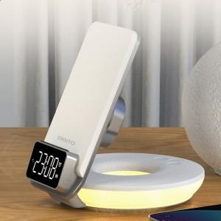

【상세/제작정보】 | .

【인쇄/포장옵션】 | 레이저 / 포장지포장

【공급단가】 | 수량 | 20~ | 50~ | 100~ | 300~ | 500~
*VAT별도 | 단가 | 26,610원 | 26,180원 | 25,540원 | 24,900원 | 24,480원

【상품 URL】 | http://www.easy1.co.kr/src/goods_detail.php?gdno=1362

